tulos
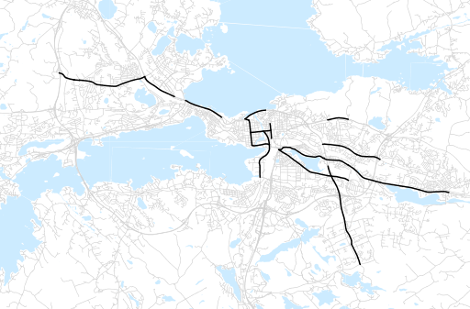
Otsikko | kesäkuu 2013
Tilasto | liikennesuorite
Laskenta-aineisto | Kuukauden konstruoitu keskivuorokausiliikenne
Laskentajakso | 07.12 - 06.13
Viikonpäivät
Aikaväli
Vertailujakso

 | heinäkuu-12 | elokuu-12 | syyskuu-12 | lokakuu-12 | marraskuu-12 | joulukuu-12 | tammikuu-13 | helmikuu-13 | maaliskuu-13 | huhtikuu-13 | toukokuu-13 | kesäkuu-13
Liikennesuorite | 439,360 | 492,058 | 499,064 | 486,910 | 486,200 | 467,256 | 461,184 | 456,288 | 465,407 | 486,332 | 505,126 | 452,089

Kuukausiraportti

